Sheet1
модель компанії "Техпром"
Вихідні данні
 | х1 | х2
 | продукт А | Продукт Б | всього |  | праві частини обмежень
цільова функ | 5 | 5 | 19
Обмеження 1 (L1) | -2 | 1 | 2 | <= | 2
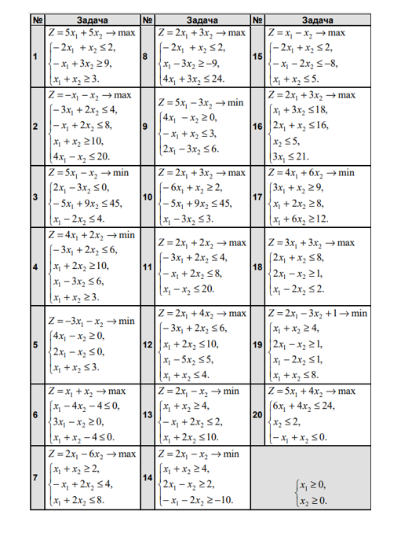
Обмеження 2 (L2) | -1 | 3 | 9 | >= | 9
Обмеження 3 (L3) | 1 | 1 | 3.8 | >= | 3

 | >= 0 | >=0
Результати
 | x1 | x2 | z
Рішення | 0.6 | 3.2 | 19

